Min & Max
Species/Class | Sepal Length Min | Sepal Length Max | Sepal Width Min | Sepal Width Max | Petal Length Min | Petal Length Max | Petal Width Min | Petal Width Max
Iris-Setosa | 4.3 | 5.8 | 2.3 | 4.4 | 1 | 1.9 | 0.1 | 0.6
Iris-Versicolour | 4.9 | 7 | 2 | 3.4 | 3 | 5.1 | 1 | 1.8
Iris-Virginica | 4.9 | 7.9 | 2.2 | 3.8 | 4.5 | 6.9 | 1.4 | 2.5
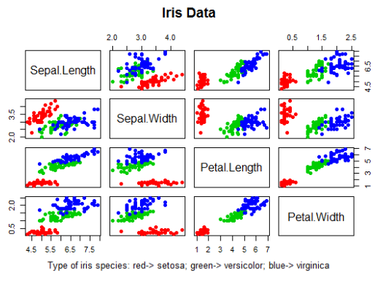
Min & Max

